paleta_cores
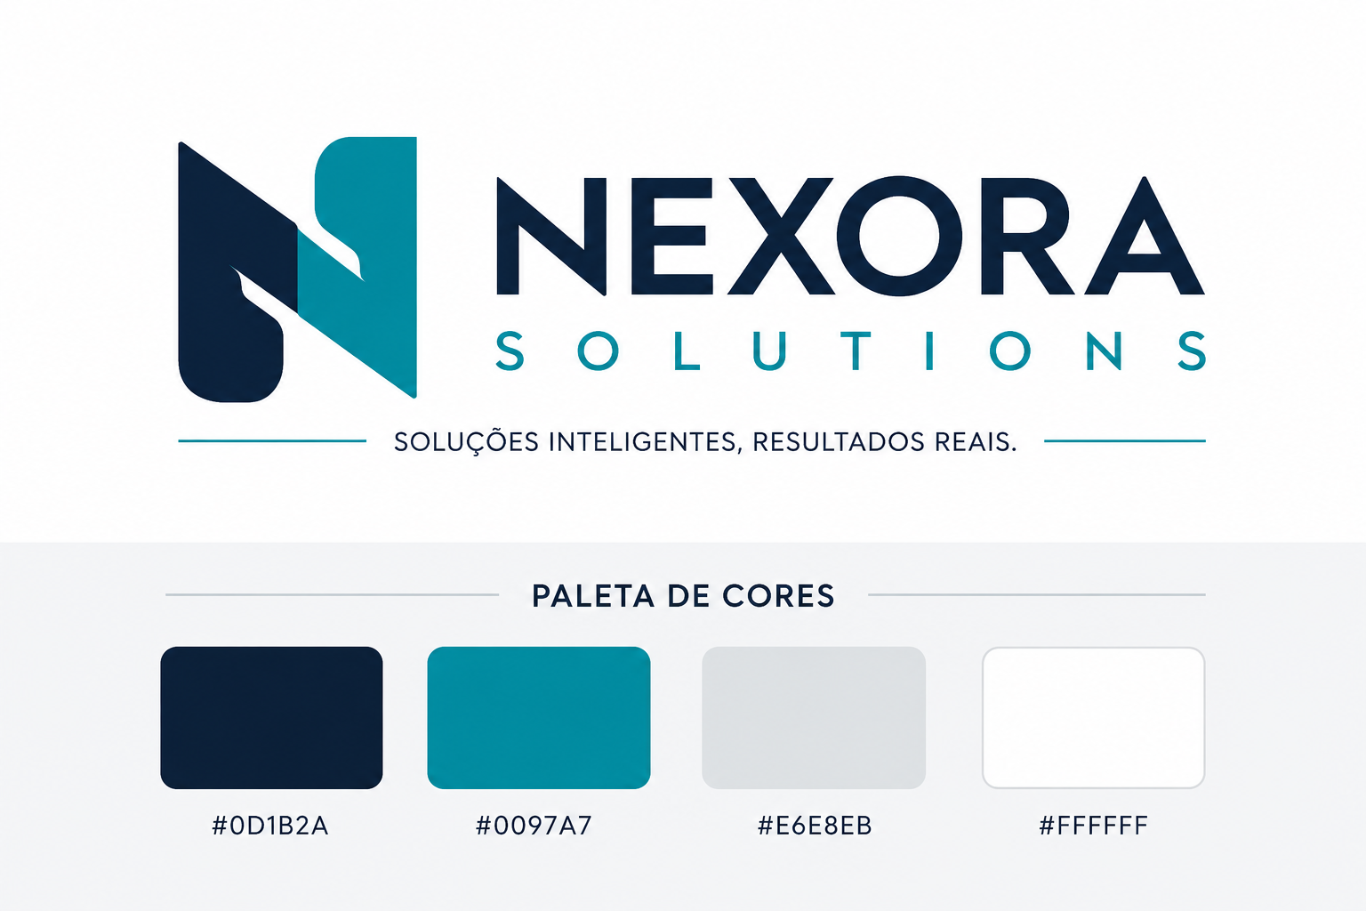

#0D1B2A | #0097A7 | #E6E8EB | #FFFFFF

